财务管理
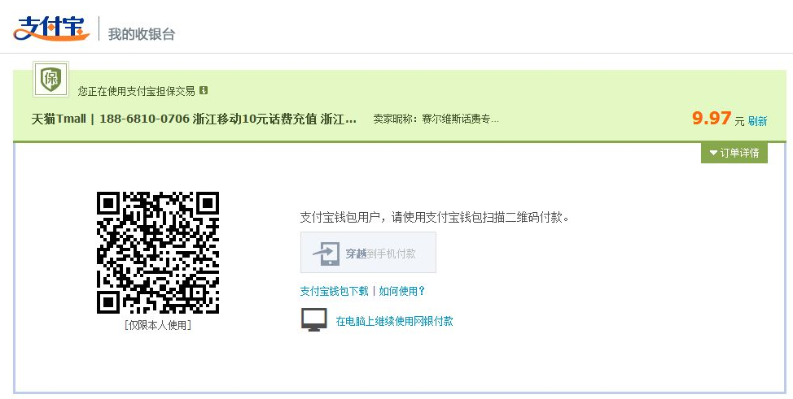
销售额 |  | 112233
未收款项 |  | 52235
发货总件数 |  | 100000

账户余额 |  | 1000
剩余发货数 |  | 2000

 |  | 充值

 | 充值

模板管理
模板管理

物流渠道

上海EUB |  |  | 苏州EUB
邮政模板 | SHANGHAI WLELKW WLWLWLWL LLALKASLAL CA 19192 US |  | 邮政模板 | SHANGHAI WLELKW WLWLWLWL LLALKASLAL CA 19192 US
标签尺寸 | 100*100 | 标签 1 | 标签尺寸 | 100*100 | 标签 1
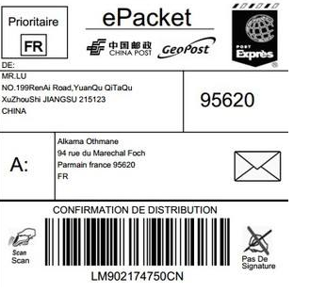

模板选择

 | 邮政模板 | DHL模板 | 小包模板

 | 通用模板

关于我们
关于我们

内容： | head1 | head2 | head3


 |  |  |  | 提交

看板
看板

 | 看板
快捷方式
 | 今日新增订单 |  | 15日销售额 | 15日订单量 | 查看更多
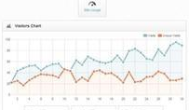
 |  | 157

 | 待处理订单
 |  | 114

 | 今日发货订单
 |  | 307

系统首页设置
系统首页设置

插入图片
 | 上传 | sssssssss.jpg
 | 上传 | sssssssss.jpg
 | 上传 | sssssssss.jpg
 | 上传 | sssssssss.jpg

自定义区域


footer

新闻及通知
新闻及通知

新闻 | 通知

标题


 |  |  |  | 保存

通知

序列 | 发布日期 | 标题 | 内容 | 操作
1 | 2017-05-10 | 厦门 亚马逊卖家大大会 | 厦门 亚马逊卖家大大会 | 编辑 删除
2 | 2017-05-11 | 厦门 亚马逊卖家大大会 | 厦门 亚马逊卖家大大会 | 编辑 删除
3 | 2017-05-12 | 厦门 亚马逊卖家大大会 | 厦门 亚马逊卖家大大会 | 编辑 删除
4 | 2017-05-13 | 厦门 亚马逊卖家大大会 | 厦门 亚马逊卖家大大会 | 编辑 删除
5 | 2017-05-14 | 厦门 亚马逊卖家大大会 | 厦门 亚马逊卖家大大会 | 编辑 删除
 | 添加

